แยกกิจกรรม
b1
รายการ | หน่วย | ตารางข้อมูลรายงานด้าน รายได้กิจการโคนม ประจำเดือน เมษายน 2561
 |  | แผนกส่งเสริการเลี้ยงโคนมภาคกลาง
 |  | มิตรภาพ | ซับกระดาน | ลำพญากลาง | พระพุทธบาท | ซับสนุ่น | สวนมะเดื่อ | ชอนม่วง | หนองรี | หินซ้อน | ว.ษ.ลพบุรี | บ.PVนมสด | พัฒนานิคม | ปากช่อง | การเกษตรสีคิ้ว | โคนมสีคิ้ว | สูงเนิน | ขามทะเลสอ | เสิงสาง | ปักธงชัย | รวม
- อาหารสัตว์ | ก.ก | 587,640 | - | - | - | - | - | - | - | - | - | - | - | - | - | - | - | - | - | - | 587,640
รวมของ a1
- แร่ธาตุ | ก.ก | - | - | - | - | - | - | - | - | - | - | - | - | - | - | - | - | - | - | - | -
- แร่ธาตุ(ขายผ่านชุมนุมฯ) | ก.ก | - | - | - | - | - | - | - | - | - | - | - | - | - | - | - | - | - | - | - | -
- พรีมิกส์ | ก.ก | - | - | - | - | - | - | - | - | - | - | - | - | - | - | - | - | - | - | - | -
- พรีมิกส์(ขายผ่านชุมนุม) | ก.ก | - | - | - | - | - | - | - | - | - | - | - | - | - | - | - | - | - | - | - | -
รวมจำนวนเงิน | บาท | 587,640.00 | - | - | - | - | - | - | - | - | - | - | - | - | - | - | - | - | - | - | 587,640.00
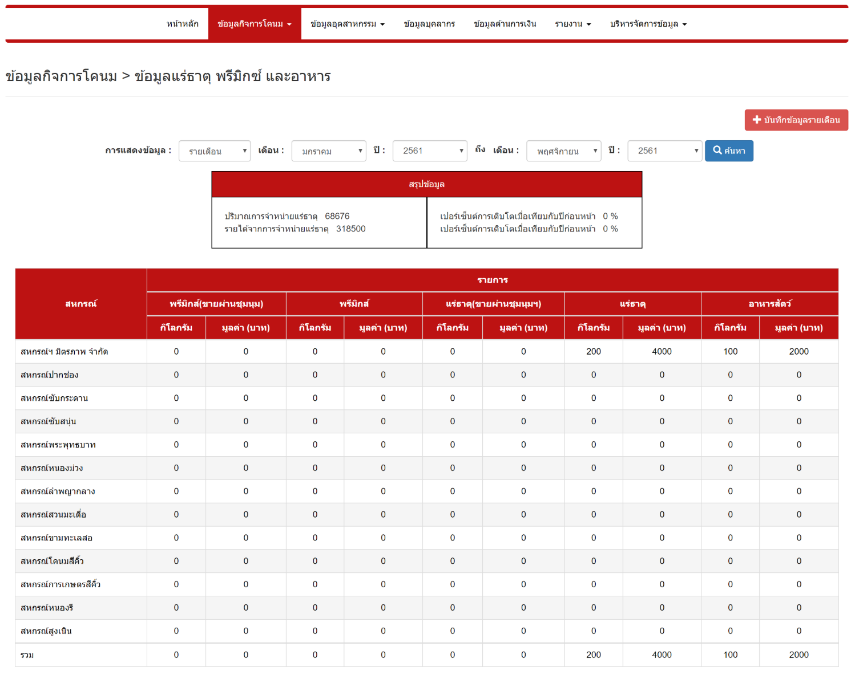

a1
b1

